LTG
 | Berekening meetonzekerheid lange termijn gemiddelden op basis van gegevens QAL2-variabiliteitstest Deze versie (2026) is te gebruiken tot :1-1-2027
 | Concentratie in mg/Nm3

 | QAL2-dataset variabiliteitstoets |  |  | Lineaire regressie | dY2 | (Xi-Xz)2 | dYber | Min (95% BI) | Max (95% BI) | Overige invoergegevens en berekening meetonzekerheid lange termijn gemiddelde (LTG)
 | Meting | SRM (X) | AMS (Y) |  |  |  | m=0 n=0
0 | -- |  |  |  |  |  |  |  |  | Invoergegevens | concentratie
0 | -- |  |  |  |  |  |  |  |  | Installatie
0 | -- |  |  |  |  |  |  |  |  | Component
0 | -- |  |  |  |  |  |  |  |  | Eenheid
0 | -- |  |  |  |  |  |  |  |  | Referentie zuurstofconcentratie |  | vol%
0 | -- |  |  |  |  |  |  |  |  | Emissie-eis |  | mg/Nm3
0 | -- |  |  |  |  |  |  |  |  | Betrouwbaarheidsinterval | 95% | dubbelzijdig
0 | -- |  |  |  |  |  |  |  |  | Concentratie in mg/Nm3
0 | -- |  |  |  |  |  |  |  |  | Aantal meetparen | 0
0 | -- |  |  |  |  |  |  |  |  | Xz: zwaartepunt |  | mg/Nm3
0 | -- |  |  |  |  |  |  |  |  | B: helling kalibratielijn
0 | -- |  |  |  |  |  |  |  |  | A: asafsnede kalibratielijn
0 | -- |  |  |  |  |  |  |  |  | SR2 | 0.000
0 | -- |  |  |  |  |  |  |  |  | Lange termijn gemiddelde
0 | -- |  |  |  |  |  |  |  |  | Aantal korte termijn gemiddelden |  | (halfuursgemiddelden)
0 | -- |  |  |  |  |  |  |  |  | Gemiddelde concentratie |  | mg/Nm3
0 | -- |  |  |  |  |  |  |  |  | Sx-onb |  | mg/Nm3
0 | -- |  |  |  |  |  |  |  |  | t-factor (95% dubbelzijdig)
0 | -- |  |  |  |  |  |  |  |  | Onzekerheid LTG als 95% BI |  | mg/Nm3
0 | -- |  |  |  |  |  |  |  |  | idem |  | van de eis
Concentratie in mg/Nm3
 |  | 0.0 | 0.0 | 0.0
 |  | 0.0 | 0.0 | 0.0
 |  | 0.0 | 0.0 | 0.0
 |  | 0.0 | 0.0 | 0.0
 |  | 0.0 | 0.0 | 0.0
 |  | 0.0 | 0.0 | 0.0
 |  | 0.0 | 0.0 | 0.0
 |  | 0.0 | 0.0 | 0.0
 |  | 0.0 | 0.0 | 0.0
 |  | 0.0 | 0.0 | 0.0
 |  | 0.0 | 0.0 | 0.0
 |  | 0.0 | 0.0 | 0.0
 |  | 0.0 | 0.0 | 0.0
 |  | 0.0 | 0.0 | 0.0
 |  | 0.0 | 0.0 | 0.0
 |  | 0.0 | 0.0 | 0.0
 |  | 0.0 | 0.0 | 0.0
 |  | 0.0 | 0.0 | 0.0
 |  | 0.0 | 0.0 | 0.0
 |  | 0.0 | 0.0 | 0.0
 |  | 0.0 | 0.0 | 0.0
 |  | 0.0 | 0.0 | 0.0
 |  | 0.0 | 0.0 | 0.0
 |  | 0.0 | 0.0 | 0.0
 |  | 0.0 | 0.0 | 0.0
 |  | 0.0 | 0.0 | 0.0
 |  | 0.0 | 0.0 | 0.0
 |  | 0.0 | 0.0 | 0.0
 |  | 0.0 | 0.0 | 0.0
 |  | 0.0 | 0.0 | 0.0
 |  | 0.0 | 0.0 | 0.0
 |  | 0.0 | 0.0 | 0.0
 |  | 0.0 | 0.0 | 0.0
 |  | 0.0 | 0.0 | 0.0
 |  | 0.0 | 0.0 | 0.0
 |  | 0.0 | 0.0 | 0.0
 |  | 0.0 | 0.0 | 0.0
 |  | 0.0 | 0.0 | 0.0
 |  | 0.0 | 0.0 | 0.0
 |  | 0.0 | 0.0 | 0.0
 |  | 0.0 | 0.0 | 0.0
 |  | 0.0 | 0.0 | 0.0
 |  | 0.0 | 0.0 | 0.0
 |  | 0.0 | 0.0 | 0.0
 |  | 0.0 | 0.0 | 0.0
 |  | 0.0 | 0.0 | 0.0
 |  | 0.0 | 0.0 | 0.0
 |  | 0.0 | 0.0 | 0.0
0 | --
0 | --
0 | --
0 | --
0 | --
0 | --
0 | --
0 | --
0 | --
0 | --
0 | --
0 | --
0 | --
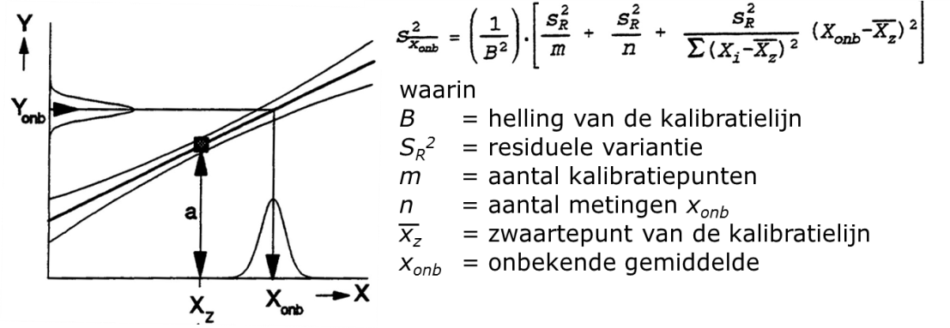
0 | --
0 | --
0 | --
0 | --
0 | --
0 | --
0 | --
0 | --
0 | --
0 | --
0 | --
0 | --
0 | --
0 | --
0 | --

